Feuil1
EVALUATION DE LA DUREES D'UN ITINERAIRE
1) Saisir les vitesses caractéristiques corespondantes au groupe de niveau, issues de l'appli "VITESSE CARACT" dans les cellules correspondantes.
* Vh max (vitesse de déplacement max à plat).
* Vd max(vitesse de déplacement max descente).
* Vm max(vitesse de déplacement max montée).
2) Saisir la distance projetée et les valeurs des dénivelés cumulés positifs et négatifs dans les cellules bleues correspondantes.
Les valeurs caractéristiques du circuit sont résumées dans les cellules vertes.

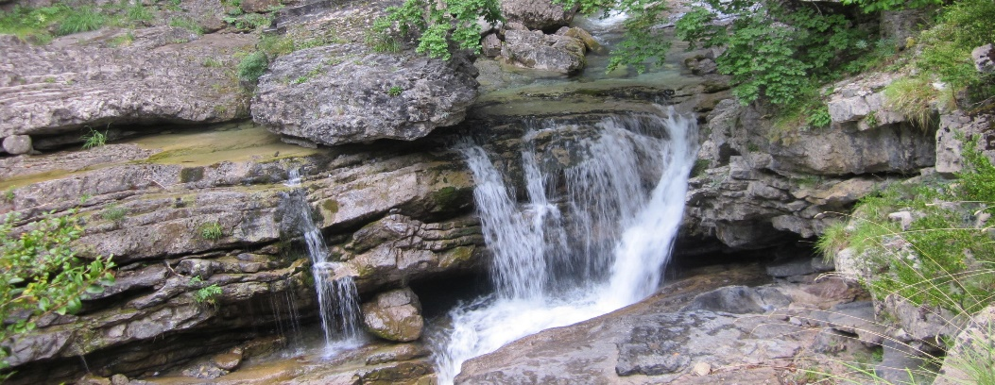
VITESSES CARACTERISTIQUES
Vh max | Km | 3.830
Vm max | m/h | 320
Vd max | m/h | 430

DONNEES |  |  | EVA DUREE avec pauses sans repas
distance | dénivelés cumulés |  | Durée |  |  |  | distance parcourue
projetée | + | - | plat | montées | descentes | total h:mn | Km
Km | m | m | 5.279 | 1.219 | 0.907 | 5:41:55 | 20.24
20.220 | 390 | 390
CARACTERISTIQUES DU CIRCUIT |  |  | distance parcourue Km |  | dénivelé cumulé(m) |  | durée estimée (h:mn)
 |  |  |  |  | + | - | avec pause sans repas
 |  |  | 20.250 |  | 390 | -390 | 5:41:55
Il est bien évident que la durée sur le terrain dépendra des difficultés rencontrées, type de terrain , météo, homogénéité
du groupe etc.

